Table 1
EE
MORELOS |  |  | Elecci6n de Ayuntamientos Resoluclones del Tribunal Estatal Electoral Morelos |  |  |  |  |  |  |  |  |  |  |  |  | Proceso Electoral 2012
 |  |  |  |  |  |  |  |  |  |  | liml | Jinu | l | Jlvul | l 1r2m7 nIu ;:,; | l vu[ | l nul | ll!ml | ll!nul |  | 1nvu( | linul | VOTOS NULOS | TOTALES
 |  |  |  |  |  |  |  |  |  |  | 198 | 2 682 |  | 271 | 1 794 |  |  |  |  |  |  |  | 381 | 9,331
13,137 |  |  |  | 1 310 I 2 327 I 120 |  | 1 383 | 3 062 | 26 | 113,151 I
ATLA lLAHUCAN |  | 14,229 |  | "1 059"I"1 095 13 920 3 069 1 275 1 494 656 18,996 17,367 40,953 41,063 5,904 4,273 7,042 |  | 363 | 1 097 | 2 241 |  |  |  |  |  | 586 | 3 827 |  |  |  |  |  |  |  | 352 | 9,766
AXOCHAPAN |  | 23,938 |  |  |  | 1 343 | 2 618 | 250 |  |  |  |  |  | 446 | 3 134 |  |  |  |  |  |  |  | 841 | 15,476
AYALA" |  | 56,199 |  |  |  | 292 | 616 | 343 |  |  |  |  |  | 773 | 4 725 |  |  |  |  |  | 1 635 | 9 003 | 1,308 | 29,858
COA TLAN DEL RIO |  | 8,190 |  |  |  | 32 | 479 | 26 |  |  |  |  |  | 80 | 794 |  |  |  |  |  |  |  | 356 | 5,886
CUAUTLA" |  | 130,428 |  |  |  | 2,115 | 2,540 | 2,005 |  |  |  |  |  | 5,376 | 26,863 |  |  |  |  |  |  |  | 3,327 | 73,007
CUERNAVACA |  | 292,288 |  |  |  | 5,985 | 7,498 | 3,849 |  |  |  |  |  | 10,628 | 61,499 |  |  |  |  |  | 9,161 | 75,277 | 4,806 | 187,432
EMILIANO ZAPATA |  | 51,633 |  |  |  | 324 | 6,712 | 368 |  |  |  |  |  | 1,397 | 9,131 |  |  |  |  |  |  |  | 1,527 | 33,103
HUllZILAC |  | 12,187 |  | 2,205 I 1,851 I 493 |  | 377 | 1,511 | 78 |  |  |  |  |  | 162 | 1,110 |  |  |  |  |  |  |  | 392 | 9,197
JANTETELCO |  | 11,434 |  | 1,512. 139 24 186 18 520 5068 9810 1 113 980 1 067 |  | 1,219 | 2,153 | 112 |  |  |  |  |  | 196 | 1,666 |  |  |  |  |  |  |  | 256 | 8,364
JIUTEPEC" |  | 148,624 |  |  |  | 2 053 | 3 158 | 1 265 |  |  |  |  |  | 5 260 | 26,958 |  |  |  |  |  |  |  | 3 965 | 84997
JOJUTLA |  | 44,332 |  |  |  | 1 325 | 1 341 | 680 |  |  |  |  |  | 2112 | 13933 |  |  |  |  |  |  |  | 1 009 | 28 251
JONACA TEPEC |  | 10,943 |  |  |  | 2 482 | 351 | 40 |  |  |  |  |  |  |  | 61 | 1 168 |  |  |  |  |  | 300 | 8 249
MAZATEPEC |  | 7,443 |  | 1 795 I 2 163 I 4 277 |  | 16 | 175 | 11 |  |  |  |  |  | 72 | 1 022 |  |  |  |  |  |  |  | 223 | 8 961
 |  |  |  |  |  |  |  |  |  |  |  |  |  | 816 | 5 252 |  |  |  |  |  |  |  | 657 | 13 349
MIACATLAN" |  | 18,849 |  | 1528- 4265 |  | 143 | 60 | 31
 |  |  |  |  |  |  |  |  |  |  |  |  |  | 270 | 2 041 |  |  |  |  |  |  |  | 260 | 9 040
OCUITUCO |  | 11,783 |  |  |  | 92 | 2,686 | 58
PUENTE DE IXTLA |  | 44,777 |  | 3'6"92 IG2 761 5908 15560 1 421 2,988 685 5 036 |  |  |  |  |  |  |  |  |  |  |  | 354 | 3 535 |  |  |  |  |  | 1,954 | 28,087
 |  |  |  |  |  |  |  |  |  |  |  |  |  | 3 961 | 21 700 |  |  |  |  |  |  |  | 2,609 | 45,130
TEMIXCO |  | 76,073
 |  |  |  |  |  |  |  |  |  |  |  |  |  | 165 | 1 022 |  |  | 178 | 3 140 |  |  |  | 664 | 13,222
TEPALCINGO |  | 18,925
 |  |  |  |  |  |  |  |  |  |  |  |  |  | 819 | 6 155 |  |  |  |  |  |  |  | 601 | 17,032
TEPOZTLAN" |  | 26,005
 |  |  |  |  |  |  |  |  |  |  | 192 | 2 381 |  | 35 | 356 |  |  |  |  |  |  |  | 186 | 4,505
TETECALA |  | 5,888 |  | 1 427
 |  |  |  |  |  |  |  |  |  |  |  |  |  |  |  |  |  |  |  |  |  |  | 288 | 9,451
TETELA DEL VOLCAN |  | 12,384 |  | 589 T 1612T1839l 651 l 62 l 1 180
TLALNEPANTLA |  | 4,526 |  |  |  |  |  |  |  |  |  |  |  | 221 | 1 931 |  |  |  |  |  |  |  | 131 | 3,690
TLALTlZAPAN |  | 35,410 |  |  |  |  |  |  |  |  |  |  |  | 1 695 | 9 301 |  |  |  |  |  | 1 010 | 6 714 | 701 | 22,715
TLAQUILTENANGO |  | 24,113 |  |  |  |  |  |  |  |  |  |  |  |  |  | 193 | 2,819 |  |  |  |  |  | 864 | 15,476
TLAYACAPAN |  | 12,210 |  |  |  |  |  |  |  |  |  |  |  | 195 | 2,067 |  |  |  |  |  |  |  | 295 | 9,304
TOTOLAPAN |  | 7,099 |  |  |  |  |  |  |  |  |  |  |  | 74 | 554 |  |  |  |  |  |  |  | 163 | 5,389
XOCHTEPEC" |  | 42,560 |  |  |  |  |  |  |  |  |  |  |  | 1,710 | 9,999 |  |  |  |  |  |  |  | 1,244 | 25,689
YAUTEPEC" |  | 69 821 |  |  |  |  |  |  |  |  |  |  |  | 2,767 | 15,855 |  |  |  |  |  |  |  | 2 031 | 42 655
YECAPIXTLA |  | 31,220 |  |  |  |  |  |  |  |  |  |  |  |  |  | 378 | 4,268 |  |  |  |  |  | 1,195 | 20,188
ZACATEPEC" |  | 28,397 |  |  |  |  |  |  |  |  |  |  |  | 978 | 5 101 |  |  |  |  |  |  |  | 687 | 16 996
ZACUALPAN |  | 6,629 |  |  |  |  |  |  |  |  |  |  |  | 207 | 1 248 |  |  |  |  |  |  |  | 182 | 5 376
TEMOAC |  | 9,691 |  |  |  |  |  |  |  |  |  |  |  | 111 | 845 |  |  |  |  |  |  |  | 294 | 7 897
Tolal |  | 1,311,3(;5 |  | 173,029150,6561170,679 33,458 |  |  | 66,9821 18,307 |  |  |  | 390 | 5,063 |  | 41,383 | 239,883 | 986 | 11,790 | 178 | 3,140 |  | 11,806 | 90,994 | 34,049 | 827,069
AYALA CUAUTLA JIUTEPEC |  |  |  |  |  |  |  |  |  |  |  |  | MIACATLAN TEPOZTLAN |  |  |  |  |  |  |  |  |  | XOCHITEPEC
En cumrJirriento a la resolucioo didada !XI' el TEE En cumpimiento a la resollci6n dictada p:>r el En rumpimiento a la resolucioo
 |  |  |  |  |  |  |  |  |  |  |  | En a.ml)lirriento a la resolucioodidada p:x- el
en fedla 18 de sej:i:iemtre del ai'io 2012, en autos del expecfente TEE/RIN/161/2012-2 yacumulad05 TEERIN/162!2012-2, TEERIN/164/2012-2 |  |  |  |  | TEEen fedla 28 de5epieml:redel aiio2012, en Octada i:x>r el TEE en fecha 22 de autos del e,;,edente TEEIRIN/137/2.012-1ysus septierri>re delano 2012, en autos awrrulados TEEIRIN/139/2012-1, del exped"11e TEERIN/134/2012-3 y TEERIN/140/2012-1Y TEERIN/141/2012-1. SU acumulado TEE/RIN/142/2012..J |  |  |  |  | TEE en fecha 26 de julio del ano 2012,en autos del expediente TEEiRIN/128/2012-3 y su acumulado TEE/RIN/18911012-3 |  |  |  |  |  | En cumpimienlo a la resollci6n dictada por el TEE en fedla 18 de sei:tiant:re del aiio 2012,en autos del expediente TEE/RIN/154/2012-1. |  |  |  | En cumpimiento a laresolucioodictada par el TEE en fecha 28 de sep:i6Tlt:redel ar'io 2012, en autos da expediente TEE/RIN/153/2012-1.
YAUTEPEC ZACATEPEC En OJ"l)imiento a la resolucioodctada pa el TEE En cum?imiento a la resollti6n dctada p:>r el en fedla 18 de sej:i:ieml:re del ai'io 2012, en autos TEE en fecha 18 de sei:tieml:reodel ano2012, rlP.IP.XnP.Ciiffl!P. TFF/RIN/1S.'i001?-1 en autosdelexpecfente TEE/RIN/13512012-2y
SE-CSYST Página 1 de 2
I
 | 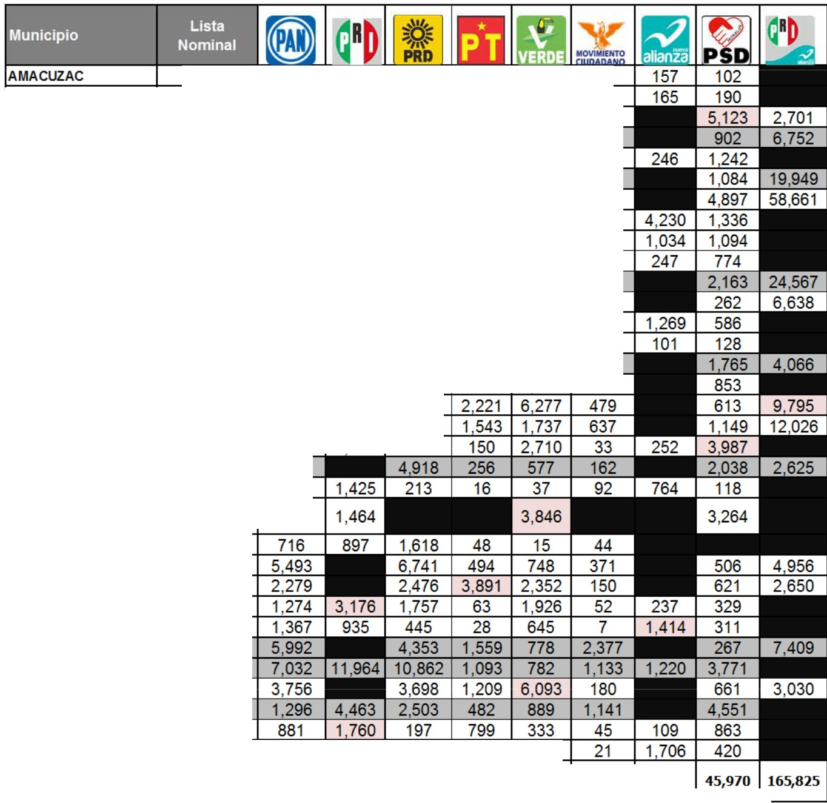
'
EE
IN"lnn'OUTATM. lUCTOIIAL |  |  | Eleccion de Ayuntamientos Resoluciones del Tribunal Estatal Electoral Morelos |  |  |  |  |  |  |  |  |  |  |  |  | Proceso Electoral 2012
 | MORELOS
SU acumulado TEE/RIN/136/2012-2 SE-CSYST Pagina 2 de 2

